Bearbeitungshilfe
gem. Teilnehmer | In den Spalten C-I alle erforderlichen Angaben zu den Springern erfassen
 | > Die Eingaben in diesem Tabellenblatt ziehen sich in alle anderen Tabellenblätter, also Änderungen zum Beispiel in der Schreibweise des Namen nur in diesem Tabellenblatt <
 | Wichtig: Alle Springer einer Altersklasse und Geschlecht mit der selben ID von der Startnummer her fortlaufend erfassen

Eingabeliste | Die Spalten B-E füllen sich automatisch aus dem Tabellenblatt "gem. Teilnehmer"
 | Alle Ergebnisse der Springer werden in der Eingabeliste erfasst. Eine Berechnung der Werte erfolgt über ein separates Tabellenblatt mit der Bezeichnung "Berechnung"
 | In den grünlich unterlegten Spalten kann eine manuelle Eingabe erfolgen, die orange hinterlegten Felder sind gesperrt
 | Bei dem gesamten Tabellenblatt ist ein Blattschutz eingepflegt, damit keine unbeabsichtigten Überschreibungen vorallem der Formeln erfolgen

Berechnung | Dieses Tabellenblatt ist mit einem Blattschutz versehen
 | Bei der Vorbereitung der Liste für einen Wettkampf ist der Blattschutz aufzuheben, siehe auch unten, und das Berechnungstabellenblatt ist auf die zur Verfügung stehende Kari-Anzahl anzupassen
 | Das anzupassende Kari-Feld istgrün unterlegt und in der Spalte K

 | Double Under | >Spalte K

 | Die Anpassung der Kari-Anzahl erfolgt jeweils durch Entfernen der Zahl "0" (dadurch wird der Bezug zur Eingabeliste gelöscht)
 | in den Spalten unmittelbar vor der Kari-Anzahl. Siehe nachfolgendes Beispiel

 | Beispiel
 |  |  | Reduzierung auf 3 Karis
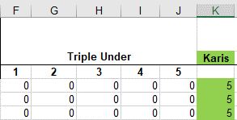
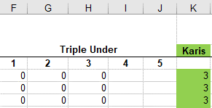

 | Wichtig: Blatt wieder schützen! (Blattschutz)

Ergebnisliste | Es ist möglich innerhalb eines Tabellenblattes alle Ergebnisse untereinander fortlaufend dazustellen und direkt aus dem Tabellenblatt eine PDF anzufertigen
 | Aus Sicherheitsgründen, empfiehlt es sich, das original Ergebnisblatt zu kopieren, damit im Notfall das originale Ergebnisblatt noch zur Verfügung steht
Wenn ihr das macht dann wie folgt: als erstes eine Kopie vom Ergebnisblatt erstellen und dies neu beschriften. z.B. Double Under Ergebnis "2022"
 | Platzierungen nach den Altersklasse erstellen. Hierfür kann die nachfolgende Formel verwendet werden.

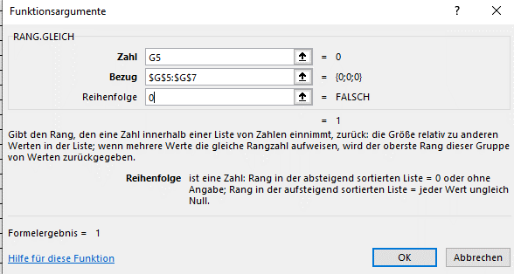
 |  |  |  | Formel Beispiel:
 | 1. Die Spalte AK füllt sich automatisch aus der Teilnehmerliste |  |  | Das $ erhält man, wenn
 | 2. Jede Alters und Geschlechtsklasse separat filtern und mit der Formel versehen |  |  | nach dem Markieren der
 | 3. Zwischen jede AK eine Leerzeile einfügen und diese farblich neutral halten |  |  | erforderlichen Zellen F4
 | 4. Eventuell Spaltenbreiten vor dem Ausdrucken anpassen |  |  | drückt.

